Estadísticas
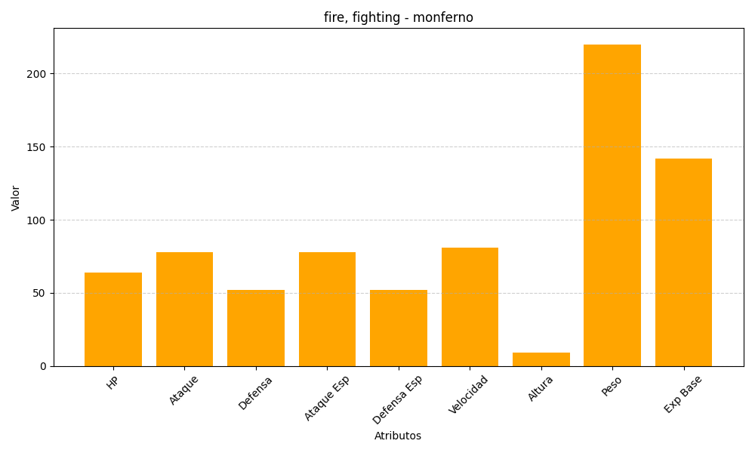
ID | Nombre | Tipo | HP | Ataque | Defensa | Ataque Especial | Defensa Especial | Velocidad | Altura | Peso | Experiencia Base
391 | monferno | fire, fighting | 64 | 78 | 52 | 78 | 52 | 81 | 9 | 220 | 142

